Worksheet
 |  |  |  |  | 8 (812) 565 05 34 |  |  | sales@miniworks.ru
 |  |  |  |  | Зеленоград |  |  | отдел продаж
 |  |  | Адрес |  |  |  |  | Режим работы
 |  |  | Зеленоград |  |  |  |  | Пн – Пт: с 8:00 до 18:00
Ф50М8-55ЧН
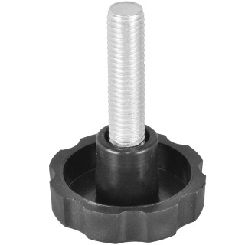 |  | 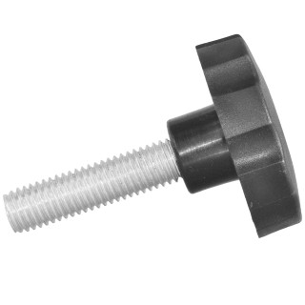 |  | 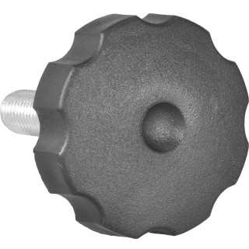
Артикул |  | Цвет |  | от 10000 | от 5000 | от 1000 | от 500 | от 100 | розница | Наличие на 09.09.2026
Ф50М8-55ЧН |  | черный |  | 23,40 р. 11,70 р. | 24,50 р. 12,25 р. | 25,70 р. 12,85 р. | 27,00 р. 13,50 р. | 31,60 р. 15,80 р. | 39,00 р. 19,50 р. | —
Ф50М8-55БН |  | белый |  | 28,08 р. 14,04 р. | 29,40 р. 14,70 р. | 30,84 р. 15,42 р. | 32,40 р. 16,20 р. | 37,92 р. 18,96 р. | 46,80 р. 23,40 р. | —
Ф50М8-55СН |  | серый |  | 28,08 р. 14,04 р. | 29,40 р. 14,70 р. | 30,84 р. 15,42 р. | 32,40 р. 16,20 р. | 37,92 р. 18,96 р. | 46,80 р. 23,40 р. | 4174
 | Все цены указаны в рублях и включают в себя НДС. Все цены указаны при условии 100% предоплаты и действительны в течение 5 дней. Все цены указаны при условии самовывоза продукции со склада в г. Зеленоград (для иногородних клиентов доставка до склада ТК в г. Зеленоград бесплатна). Все цены указаны за стандартный цвет для каждого вида изделия (изменение цвета на любой из предлагаемой палитры +20% к стоимости, изменение цвета на любой по системе RAL +50% к стоимости). О возможных сроках поставки заказного товара, необходимо уточнять заранее

